1、环境图
1. 建设目标
旨在深度挖掘行业客户需求，打造差异化、场景化的通信服务与生态权益体系。通过构建专属通信权益池，为各垂直行业客户定制流量套餐、语音包、短信服务等个性化通信产品，满足其在生产、运营、客户服务等环节的通信需求，提升客户黏性与满意度。同时，积极整合异业生态资源，联合金融、零售、文旅等行业伙伴，为客户提供涵盖消费折扣、会员服务、生活便利等多元化生态权益，拓展客户服务边界，增强客户价值感知。针对对外合作赋能需求，提供行业个性化营销页面定制服务，支持灵活配置权益内容、展示形式与营销活动，助力合作伙伴高效触达目标客户，实现资源共享、优势互补，最终推动业务增长，构建互利共赢的行业生态合作新模式。

2.建设必要性
在数字化浪潮推动下，垂直行业市场竞争愈发激烈，传统营销模式已难以满足客户日益多元化、个性化的需求。构建垂直行业场景营销模块应用成为必然趋势：一方面，行业客户亟需专属通信权益和丰富的生态权益，以降低运营成本、提升客户体验，而现有服务无法精准匹配其需求；另一方面，对外合作过程中，缺乏个性化营销页面导致合作方难以有效触达目标客群，制约了营销效果和合作深度。该应用的建设，不仅能填补市场空白，通过定制化权益服务增强客户粘性，还能以行业专属营销页面提升合作方竞争力，实现多方共赢，是顺应行业发展趋势、抢占市场先机、推动垂直行业场景化营销与对外合作高质量发展的关键举措。

3. 系统架构图
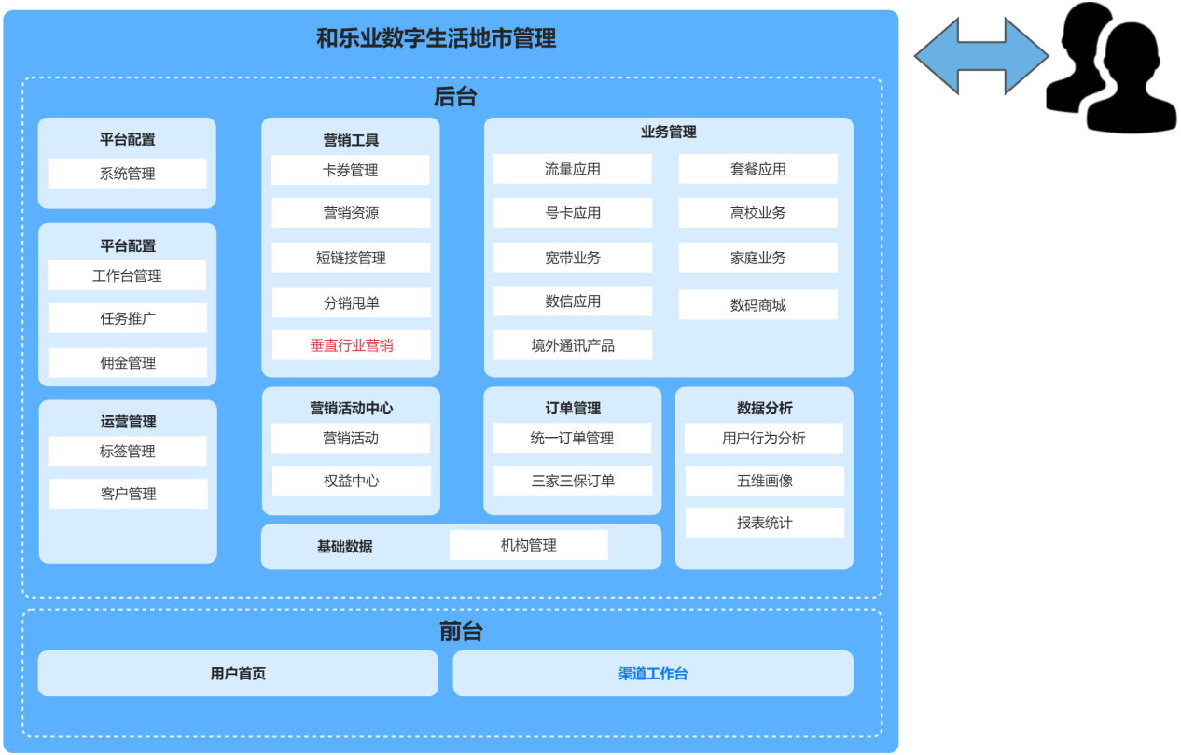

图3.1 关于构建垂直行业场景化营销的一级功能示意图
如图3.1所示 为了实现垂直行业场景化营销需求，本次主要新增了垂直行业管理、装修管理、行业人员认证管理、驿站管理、签到管理、订单管理等模块

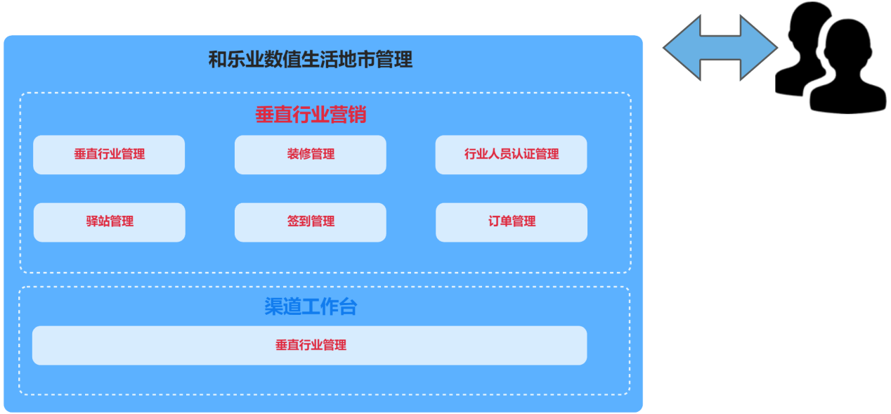

图3.2 关于构建垂直行业场景化营销的二级功能示意图
如3.2所示 此架构图为一级功能的细化，本次主要新增垂直行业管理、行业平台、首页装修、自定义装修等功能

图例： | 红色字体为新增模块
 | 蓝色字体为优化模块
 | 黑色字体原有模块

4. 关键时序图/业务逻辑图
无

